Cuadro comparativo
INSERTAR ACTIVIDAD
 |  | CUADRO COMPARATIVO DE PROVEEDORES |  |  |  |  |  | FF: | 2019-07-09
 |  |  |  |  |  |  |  | Código | IA-FO-PC013
 |  |  |  |  |  |  |  | Versión | 1
Depto.: |  | Ingeniería |  | Área: | Planeación y control |  |  | Fecha:

Proyecto: | MTTO ZENÚ |  |  | Dirección: |  |  |  | N° Cotización:
Responsable: | KEVEN VILLA |  |  |  | Cargo: | RESIDENTE DE OBRA

CUADRO COMPARATIVO DE |  |  | Amoblamiento
Descripción del producto | Cant. | Und. | AGROINSUMOS ALFA |  | INDUSTRIAL SAFETY GROUP |  | CASA FERRETERA |  | INDUCOMPLEMENTOS |  | FERROSERVICE |  | Costos objetivos
 |  |  | Valor unitario | Subtotal | Valor unitario | Subtotal | Valor unitario | Subtotal | Valor unitario | Subtotal | Valor unitario | Subtotal | Proveedor | Menor valor | Subtotal
GUANTE CAUCHO CORTO (PAR) TALLA 9 CALIBRE 35 NEGRO | 1 | Und. | $ 6,626 | $ 6,626 | $ 6,500 | $ 6,500 | $ 3,403 | $ 3,403 | $ 4,550 | $ 4,550 | $ 5,650 | $ 5,650 | CASA FERRETERA | $ 3,403 | $ 3,403 | 46 | $1.00
GUANTE NITRILO CORTO 13'' (PAR) TALLA 9 VERDE | 1 | Und. | $ 5,900 | $ 5,900 | $ 9,800 | $ 9,800 | $ 6,471 | $ 6,471 | $ 5,720 | $ 5,720 | $ 9,900 | $ 9,900 | INDUCOMPLEMENTOS | $ 5,720 | $ 5,720 | 45 | $2.00
GUANTE NYLON RECUBIERTO NITRILO (PAR) TALLA 9 SOSEGA 1511 AZUL Y NEGRO | 1 | Und. | $ 6,370 | $ 6,370 | $ 6,000 | $ 6,000 |  | $ - | $ 4,920 | $ 4,920 | $ 9,900 | $ 9,900 | INDUCOMPLEMENTOS | $ 4,920 | $ 4,920 | 44 | $3.00
GUANTE VAQUETA REFORZADO (PAR) TALLA UNICA LARGO | 1 | Und. | $ 14,867 | $ 14,867 | $ 10,200 | $ 10,200 | $ 8,950 | $ 8,950 | $ 9,967 | $ 9,967 | $ 15,500 | $ 15,500 | CASA FERRETERA | $ 8,950 | $ 8,950 | 43 | $4.00
PROTECTOR AUDITIVO SENCILLO STEELPRO | 1 | Und. | $ 1,390 | $ 1,390 | $ 3,000 | $ 3,000 | $ 1,354 | $ 1,354 | $ 10,000 | $ 10,000 | $ 2,500 | $ 2,500 | CASA FERRETERA | $ 1,354 | $ 1,354 | 42 | $5.00
RESPIRADOR MATERIAL PARTICULADO CON VALVULA STEELPRO M920 | 1 | Und. | $ 5,541 | $ 5,541 | $ 11,000 | $ 11,000 |  | $ - | $ 1,237 | $ 1,237 | $ 8,700 | $ 8,700 | INDUCOMPLEMENTOS | $ 1,237 | $ 1,237 | 41 | $6.00
TRAJE TYVEK (COVER ALL SOSEGA) | 1 | Und. | $ 17,012 | $ 17,012 | $ 30,500 | $ 30,500 | $ 16,597 | $ 16,597 | $ 18,348 | $ 18,348 | $ 36,000 | $ 36,000 | CASA FERRETERA | $ 16,597 | $ 16,597 | 40 | $7.00
MONOGAFAS TIPO IN OUT (JAGUAR LENTE DESPEJADO) | 1 | Und. | $ 554 | $ 554 | $ 7,600 | $ 7,600 | $ 5,500 | $ 5,500 | $ 6,800 | $ 6,800 | $ 5,000 | $ 5,000 | AGROINSUMOS ALFA | $ 554 | $ 554 | 39 | $8.00
 |  |  |  | $ - |  | $ - |  | $ - |  | $ - |  | $ - | 0 | $ - | $ - | 38 | $9.00
 |  |  |  | $ - |  | $ - |  | $ - |  | $ - |  | $ - | 0 | $ - | $ - | 37 | $10.00
 |  |  |  | $ - |  | $ - |  | $ - |  | $ - |  | $ - | 0 | $ - | $ - | 36 | $11.00
 |  |  |  | $ - |  | $ - |  | $ - |  | $ - |  | $ - | 0 | $ - | $ - | 35 | $12.00
 |  |  |  |  |  |  |  |  |  |  |  |  |  |  |  | 13 | $34.00
Subtotal |  |  |  | $ 58,258.70 |  | $ 84,600.00 |  | $ 42,275.00 |  | $ 61,542.00 |  | $ 93,150.00 |  |  | $ 42,734.75 | 12 | $35.00
Descuento |  |  | 0% | $ 0.00 | 0% | $ 0.00 | 0% | $ 0.00 | 0% | $ 0.00 | 0% | $ 0.00 |  | 0% | $ 0.00 | 11 | $36.00
Iva 19% |  |  | 19% | $ 11,069.15 | 19% | $ 16,074.00 | 19% | $ 8,032.25 | 19% | $ 0.00 | 19% | $ 0.00 |  | 19% | $ 8,119.60 | 10 | $37.00
Total |  |  |  | $ 69,327.85 |  | $ 100,674.00 |  | $ 50,307.25 |  | $ 0.00 |  | $ 93,150.00 |  |  | $ 50,854.35 | 9 | $38.00
Transporte |  |  | Incluido |  | Incluido |  | Incluido |  |  |  |  |  |  |  |  | 8 | $39.00
Iva sobre utilidad (19%) |  |  | N/A |  | N/A |  | N/A |  |  |  |  |  |  |  |  | 7 | $40.00
Formas de pago |  |  |  |  |  |  |  |  |  |  |  |  |  |  |  | 6 | $41.00
Tiempo de entrega |  |  |  |  |  |  |  |  |  |  |  |  |  |  |  | 5 | $42.00
Observaciones |  |  |  |  |  |  |  |  |  |  |  |  |  |  |  | 4 | $43.00
 |  |  |  |  |  |  |  |  |  |  |  |  |  |  |  | 3 | $44.00
Información del proveedor |  |  |  |  |  |  |  |  |  |  |  |  |  |  |  | 2 | $45.00
Nombre o razón social |  |  | AGROINSUMOS ALFA |  | INDUSTRIAL SAFETY GROUP |  | CASA FERRETERA |  | INDUCOMPLEMENTOS |  | FERROSERVICE |  |  |  |  | 1 | $46.00
Cédula o NIT |  |  | 830001445 |  | 900653055 |  | 830937010 |  | 900735356 -6 |  | 900195999
Ciudad |  |  | Medellín |  | Medellín |  | Medellín |  | Medellín |  | MEDELLIN
Dirección |  |  | cll 17 09 83 la ceja |  | cll 28 87a 31 ofi 101 |  | cll 48 42 93 |  | CR 83 N°32EE-44 |  | CR 46 39 41
Teléfono |  |  | 324 5118619 |  | 3013626471 |  | 323 2531239 |  | 314 4100279 |  | 310 8484442
Nombre de contacto |  |  | Aura Maria Gaviria |  | Jeferson Parra Hernández |  | Omar Leandro H. |  | Alexander chaves |  | LARRY
Correo electrónico |  |  | ventasag@agroinsumosalfaltda.com |  | comercial@insag.com.co |  | industria118@casaferretera.com |  | inducomplementos.ventas@gmail.com |  | carteraferroservice@gmail.com
Participación (%) |  |  | 13% |  | 0% |  | 50% |  | 38% |  | 0%

Decisión final
Reponsable de la decisión |  | EDUAR TABORDA

INDUCOMPLEMENTOS
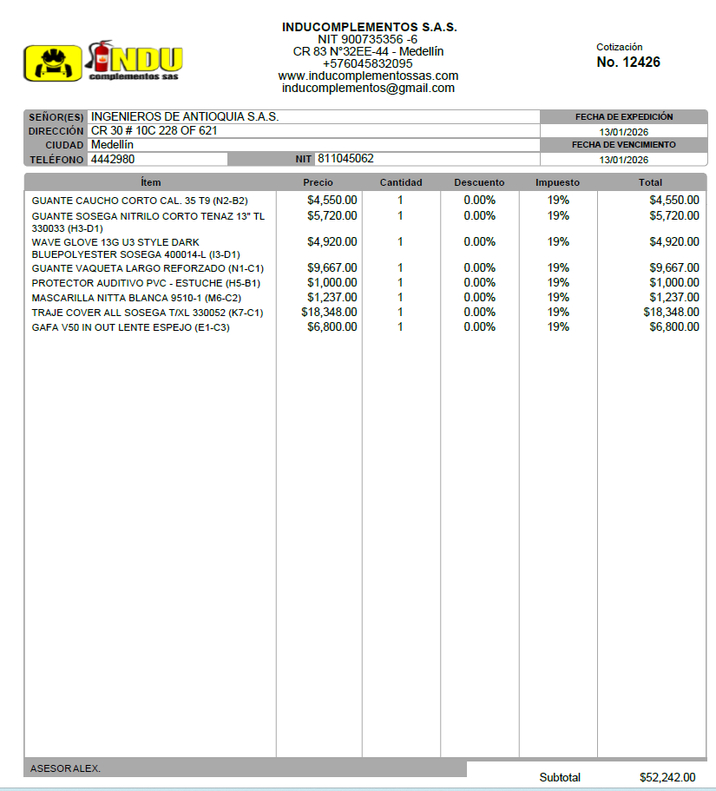

AGROINSUMOS ALFA
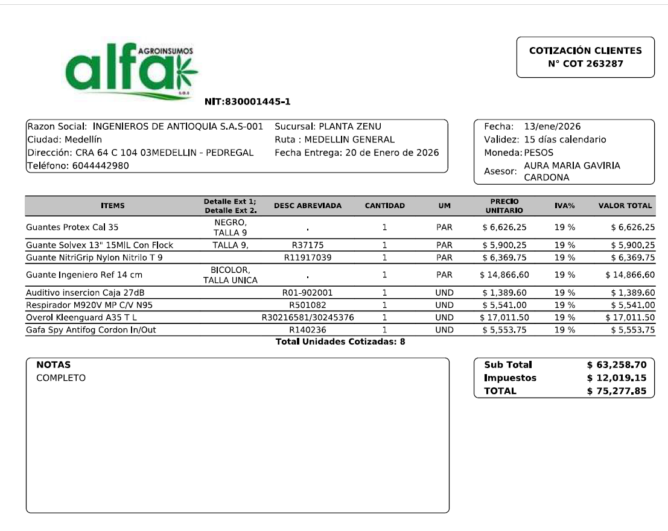

CASA F.
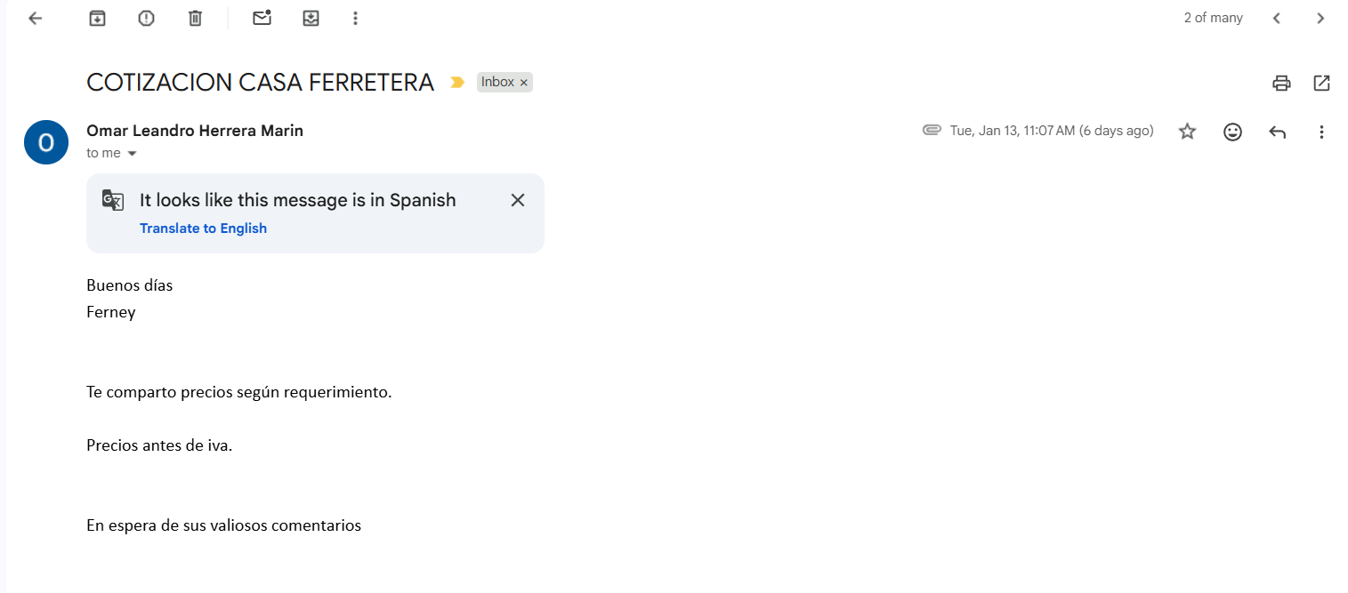

SAFETY
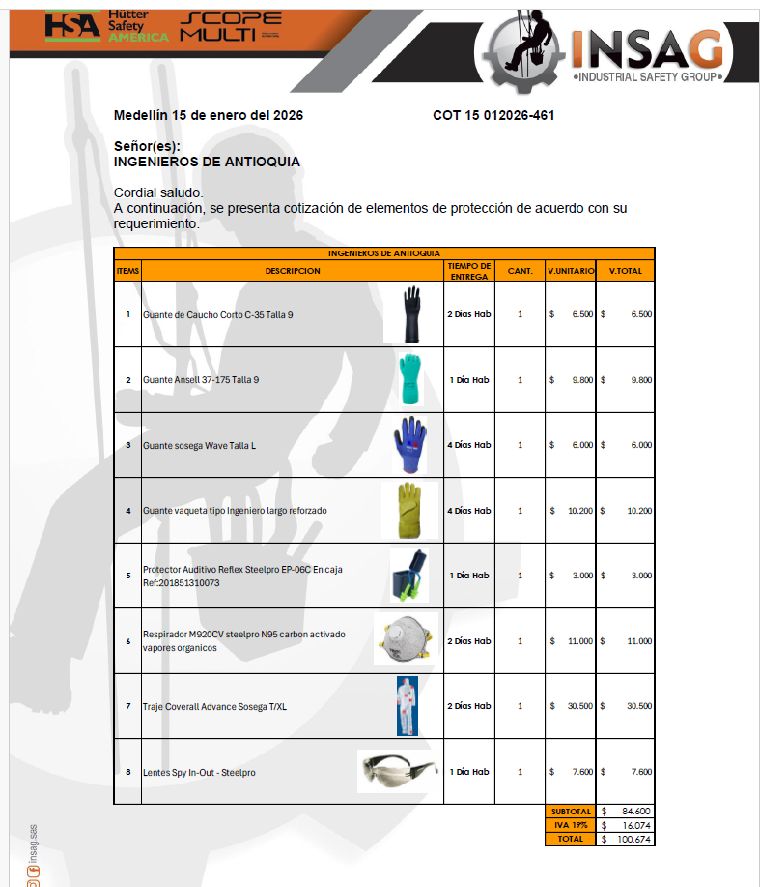

FERROSERVICE
